V.6
Marca | No. Serie | Tipo de vehiculo | No. Motor | Modelo | Color | No. de inventario | Clave Armonizada | Unidad administrativa | Documento que ampara la propiedad del bien | No. Tarjeta circulación | No. de póliza de seguros | Estado del Bien | No. de resguardo | Pago de derechos | Tipo de posesión | Gato hidráulico (Escribir Si o No) | Herramientas (Escribir Si o No) | Llanta de refacción (Escribir Si o No) | Espejo retrovisor lateral izquierdo (Escribir Si o No) | Espejo retrovisor lateral derecho (Escribir Si o No) | Torreta (Escribir Si o No) | Sirena (Escribir Si o No) | Espejo retrovisor interno (Escribir Si o No) | Cables pasacorriente (Escribir Si o No) | Llave de cruz (Escribir Si o No) | Llantas (Escribir Si o No) | Luces (Escribir Si o No) | Fecha de baja de bien | Tipo de baja | Documento que ampara la baja | Fecha de póliza | Póliza No. | Nombre del archivo de la fotografía con extension de tipo de archivo (imagen)
NISSAN | 3N1CN7AD6HK413024 | AUTOMOVILES | HR16871159M | 2017 | BLANCO | 5401-PV-025-16 | 541 | DIF MUNICIPAL | F | 13001496684 | NA | RE | 25 | NA | I | SI | NO | SI | SI | SI | NO | NO | SI | NO | SI | SI | SI | NA | NA | NA | NA | NA | 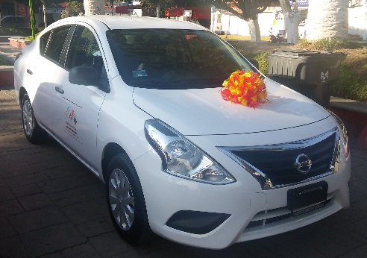 | 1
FIAT | ZFCKFFS29G2896658 | CAMIONETAS | S/N | SEGU+60:64RIDAD PUBLICA | BLANCO | 5403-PV-026-16 | 541 | DIF MUNICIPAL | F | 13001496682 | NA | RE | 26 | NA | I | NO | NO | SI | SI | SI | SI | SI | NO | NO | NO | SI | SI | NA | NA | NA | NA | NA | 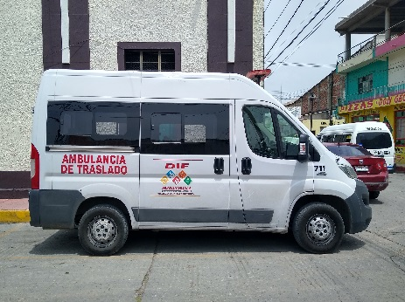 | 2
NISSAN | 3N1EB31S68K361063 | AUTOMOVILES | GA16-811625W | 2008 | BLANCO POLAR | 5401-PV-027-16 | 541 | COMUNICACION SOCIAL | F | 13001496692 | NA | RE | 27 | NA | I | NO | NO | NO | SI | SI | NO | NO | SI | NO | NO | SI | SI | NA | NA | NA | NA | NA | 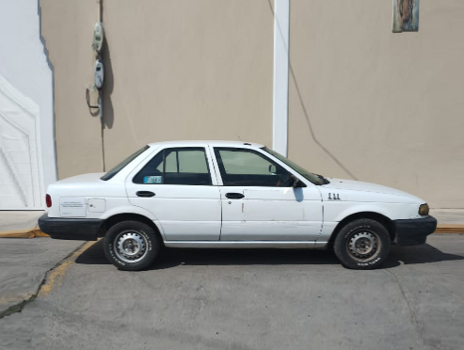 | 3
NISSAN | 3N1EB31S38K365698 | AUTOMOVILES | GA16-816873W | 2008 | BLANCO POLAR | 5401-PV-028-16 | 541 | DIF MUNICIPAL | F | 13001496675 | NA | RE | 28 | NA | I | SI | NO | SI | SI | SI | NO | NO | SI | NO | NO | SI | SI | NA | NA | NA | NA | NA | 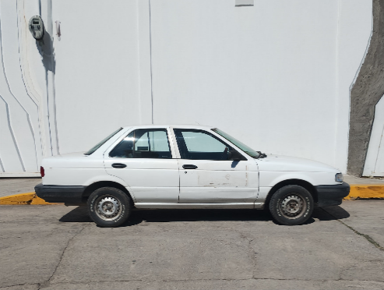 | 4
NISSAN | 3N1CK3CD4HL210559 | AUTOMOVILES | HR16800585M | 2017 | PLATA | 5401-PV-029-16 | 541 | SECRETARIA MUNICIPAL | F | 13001496673 | NA | B | 29 | NA | I | SI | SI | SI | SI | SI | NO | NO | SI | NO | NO | SI | SI | NA | NA | NA | NA | NA | 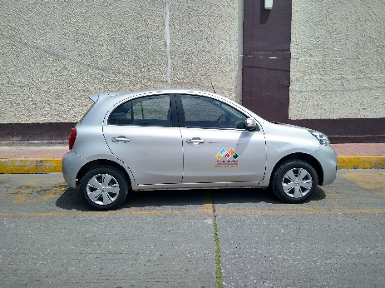 | 5
NISSAN | 3N1EB31S98K366189 | AUTOMOVILES | GA16-817610W | 2008 | BLANCO POLAR | 5401-PV-030-16 | 541 | REGLAMENTOS Y ESPECTACULOS | F | 13001496695 | NA | RE | 30 | NA | I | NO | NO | SI | SI | SI | NO | NO | SI | NO | NO | SI | SI | NA | NA | NA | NA | NA | 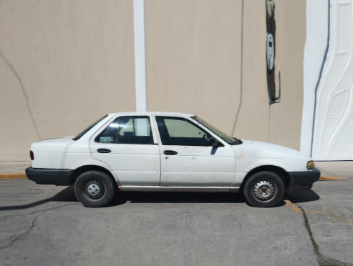 | 6
NISSAN | 3N6DD25T8EK038058 | CAMIONETAS | KA24680285A | 2014 | BLANCO | 5403-PV-031-18 | 541 | OFICIALIA MAYOR | F | 13001496694 | NA | RE | 31 | NA | I | NO | NO | SI | SI | SI | NO | NO | SI | NO | NO | SI | SI | NA | NA | NA | NA | NA | 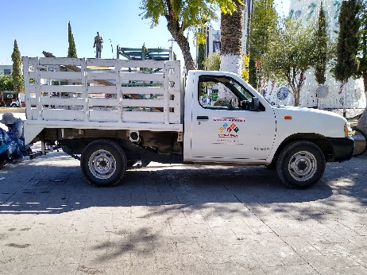 | 7
NISSAN | 3N6DD25T6CK032563 | CAMIONETAS | KA24560937A | 2012 | BLANCO | 5403-PV-032-16 | 541 | ECOLOGIA | F | 13001496680 | NA | RE | 32 | NA | I | NO | NO | SI | SI | SI | NO | NO | SI | NO | NO | SI | SI | NA | NA | NA | NA | NA | 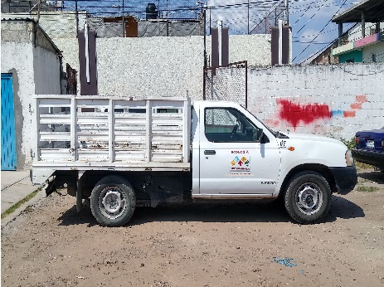 | 8
HONDA | 3CZRE38579G001899 | CAMIONETAS | K24Z15407799 | 2009 | PLATA DIAMANTE | 5403-PV-033-16 | 541 | SINDICATURA MUNICIPAL | F | 13001496686 | NA | RE | 33 | NA | I | SI | NO | SI | SI | SI | NO | NO | SI | NO | SI | SI | SI | NA | NA | NA | NA | NA | 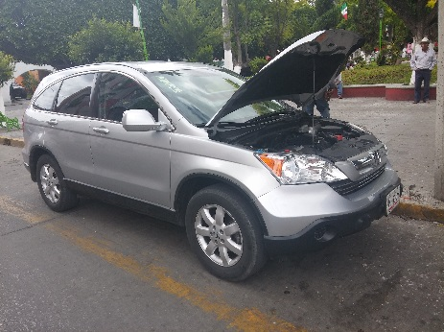 | 9
FORD | 1FMYU031X5KA01112 | CAMIONETAS | S/N | 2005 | PLATA METALICO | 5403-PV-036-13 | 541 | H. ASAMBLEA | F | 13001496685 | NA | RE | 36 | NA | I | SI | NO | SI | SI | SI | NO | NO | SI | SI | SI | SI | SI | NA | NA | NA | NA | NA | 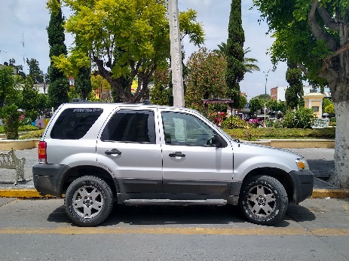 | 10
TOYOTA | JTMZD33V166009932 | CAMIONETAS | 2AZ2180441 | 2006 | ARENA | 5403-PV-037-18 | 541 | OBRAS PÚBLICAS | F | 13001496688 | NA | RE | 37 | NA | I | NO | SI | SI | SI | SI | NO | NO | SI | NO | SI | SI | SI | NA | NA | NA | NA | NA | 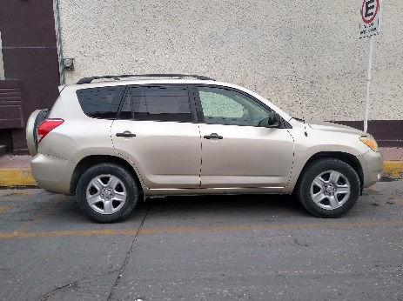 | 11
VOLKSWAGEN | MEX6G2600FT117505 | AUTOMOVILES | CLS405585 | 2015 | ROJO FLASH | 5401-PV-038-16 | 541 | TESORERIA MUNICIPAL | F | 13001496672 | NA | RE | 38 | NA | I | SI | NO | SI | SI | SI | NO | NO | SI | NO | SI | SI | SI | NA | NA | NA | NA | NA | 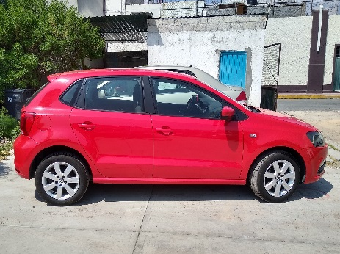 | 12
VOLKSWAGEN | MEX6G2609FT107071 | AUTOMOVILES | CLS410439 | 2015 | ROJO FLASH | 5401-PV-039-16 | 541 | OFICIALIA MAYOR | F | 13001496687 | NA | RE | 39 | NA | I | NO | NO | SI | SI | SI | NO | NO | SI | NO | NO | SI | SI | NA | NA | NA | NA | NA | 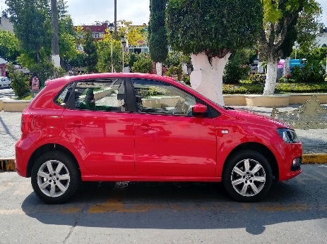 | 13
FORD | 1FTNE14WX9DA20841 | AMBULANCIAS | S/M | 2009 | BLANCO | 5404-PV-041-09 | 541 | PROTECCION CIVIL | CO | 13001496677 | NA | RE | 41 | NA | I | NO | NO | SI | SI | SI | SI | SI | SI | NO | NO | SI | SI | NA | NA | NA | NA | NA | 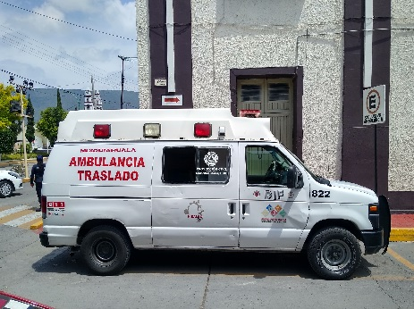 | 14
YAMAHA | ME1RG0922H2010019 | MOTOCICLETASS | G3F9E0010046 | 2017 | NEGRO/ROJO | 5411-PV-052-16 | 541 | REGLAMENTOS Y ESPECTACULOS | F | S/T | NA | RE | 52 | NA | I | NO | NO | NO | NO | NO | NO | NO | NO | NO | NO | SI | SI | NA | NA | NA | NA | NA | 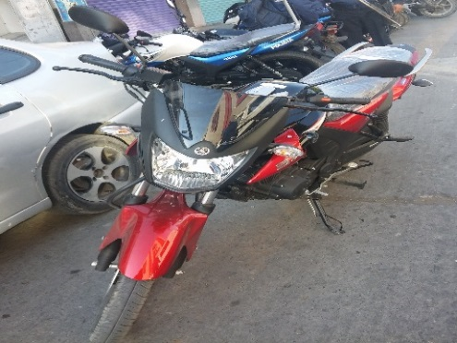 | 15
YAMAHA | LBPKE131XG0118060 | MOTOCICLETASS | JYM154FMI16019003 | 2016 | ROJO | 5411-PV-053-16 | 541 | PROTECCION CIVIL | F | S/T | NA | RE | 53 | NA | I | NO | NO | NO | SI | SI | NO | NO | NO | NO | NO | SI | SI | NA | NA | NA | NA | NA |  | 16
YAMAHA | LBPKE1315G0117950 | MOTOCICLETASS | JYM154FMI16019229 | 2016 | AZUL | 5411-PV-054-16 | 541 | CATASTRO | F | S/T | NA | RE | 54 | NA | I | NO | NO | NO | SI | SI | NO | NO | NO | NO | NO | SI | SI | NA | NA | NA | NA | NA | 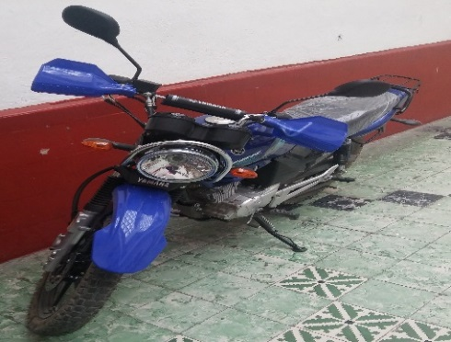 | 17
FORD | 8AFWR5AA4H6471686 | PATRULLAS | S/N | 2017 | AZUL ESTELAR | 5402-PV-055-16 | 541 | SEGURIDAD PUBLICA | F | S/T | NA | RE | 55 | NA | I | NO | NO | SI | SI | SI | SI | NO | NO | NO | NO | SI | SI | NA | NA | NA | NA | NA | 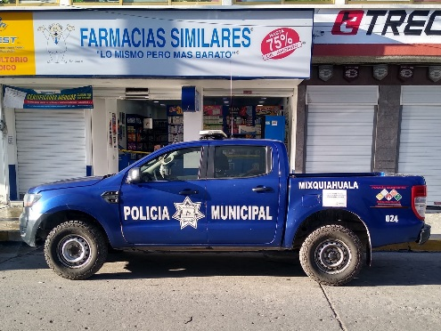 | 18
FORD | 8AFWR5AA3H6464809 | PATRULLAS | S/N | 2017 | BLANCO/AZUL | 5402-PV-056-16 | 541 | SEGURIDAD PUBLICA | F | S/T | NA | RE | 56 | NA | I | NO | NO | SI | SI | SI | SI | SI | SI | NO | NO | SI | SI | NA | NA | NA | NA | NA | 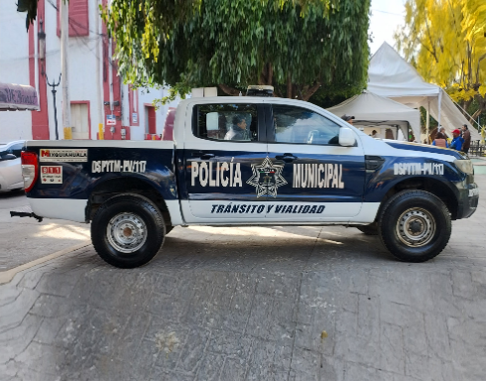 | 19
NISSAN | 3N6AD33C5GK822406 | PATRULLAS | QR25038827H | 2016 | BLANCO/AZUL | 5402-PV-058-16 | 541 | SEGURIDAD PUBLICA | F | S/T | NA | M | 58 | NA | I | NO | NO | NO | SI | SI | SI | SI | SI | NO | NO | SI | SI | NA | NA | NA | NA | NA | 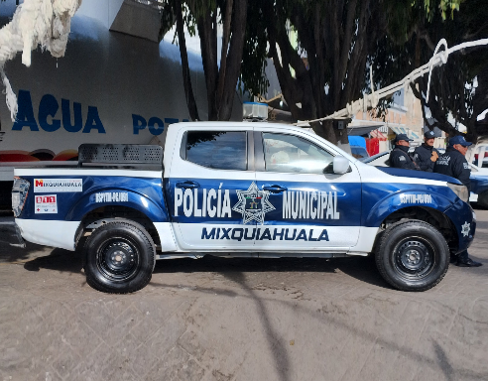 | 20
FORD | 3FEKF37H1SMA10516 | CAMIONETAS | M-13713 | 1995 | VERDE | 5403-PV-059-94 | 541 | DIF MUNICIPAL | F | 13001496683 | NA | M | 59 | NA | I | NO | NO | NO | SI | SI | NO | NO | NO | NO | NO | SI | SI | NA | NA | NA | NA | NA | 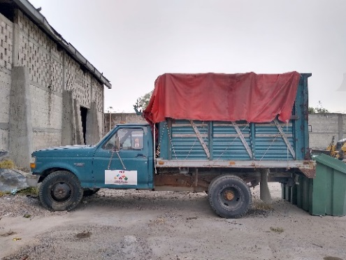 | 21
CHEVROLET | 3GBEC14X56M110918 | PATRULLAS | S/N | 2006 | AZUL | 5402-PV-061-06 | 541 | SEGURIDAD PUBLICA | F | 13001496696 | NA | RE | 61 | NA | I | NO | NO | NO | SI | SI | SI | SI | NO | NO | NO | SI | SI | NA | NA | NA | NA | NA | 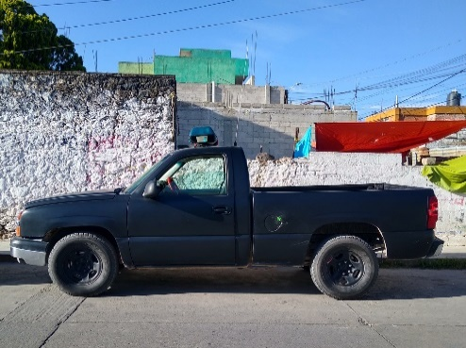 | 22
FORD | 1FTZF1728WKC29574 | CAMIONETAS | S/N | 1998 | EIJO | 5403-PV-062-07 | 541 | UNIDAD DE SACRIFICIO MUNICIPAL | F | 13001496676 | NA | RE | 62 | NA | I | NO | NO | NO | SI | SI | NO | NO | SI | NO | NO | SI | SI | NA | NA | NA | NA | NA | 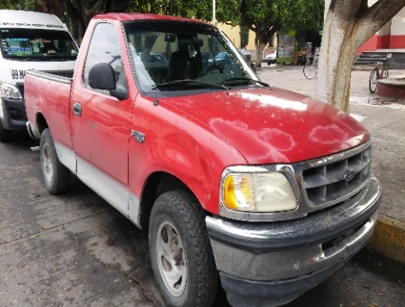 | 23
FORD | 1FTYR10C7WUB55980 | CAMIONETAS | S/N | 1998 | BLANCO | 5403-PV-063-07 | 541 | OBRAS PÚBLICAS | F | 13001496689 | NA | RE | 63 | NA | I | NO | NO | NO | SI | SI | NO | NO | SI | NO | NO | SI | SI | NA | NA | NA | NA | NA | 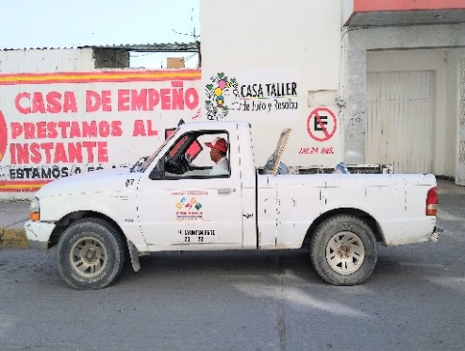 | 24
FORD | 1FTYR10C3WUA88777 | CAMIONETAS | S/N | 1998 | BLANCO | 5403-PV-064-07 | 541 | OFICIALIA MAYOR | F | 13001496674 | NA | RE | 64 | NA | I | NO | NO | NO | SI | SI | NO | NO | SI | NO | NO | SI | SI | NA | NA | NA | NA | NA | 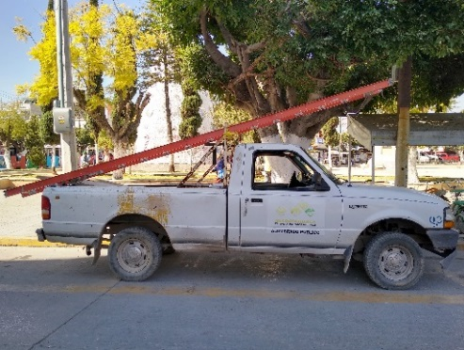 | 25
NISSAN | 3N6DD14S77K028563 | CAMIONETAS | S/N | 2007 | BLANCO | 5403-PV-065-07 | 541 | DIF MUNICIPAL | CO | 13001496681 | NA | RE | 65 | NA | I | NO | NO | NO | SI | SI | NO | NO | NO | NO | NO | SI | SI | NA | NA | NA | NA | NA | 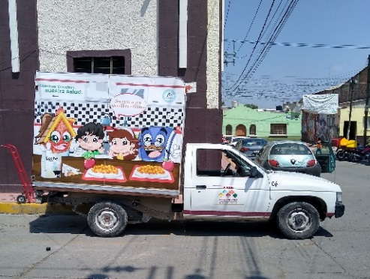 | 26
FORD | 1FTDF172XVNA46376 | CAMIONETAS | S/N | 1997 | VINO | 5403-PV-070-08 | 541 | OBRAS PÚBLICAS | F | 13001496690 | NA | M | 70 | NA | I | NO | NO | NO | SI | SI | NO | NO | NO | NO | NO | SI | SI | NA | NA | NA | NA | NA | 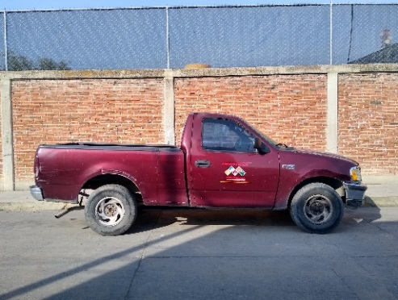 | 27
FORD | 1FTDF172XVNA72671 | CAMIONETAS | S/N | 1997 | VERDE | 5403-PV-275-08 | 541 | OFICIALIA MAYOR | F | 13001496693 | NA | RE | 275 | NA | I | NO | NO | NO | SI | SI | SI | NO | SI | NO | NO | SI | SI | NA | NA | NA | NA | NA | 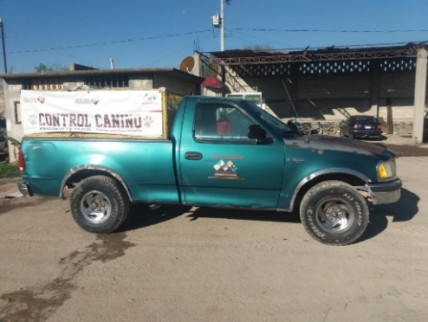 | 28
NISSAN | 3N1EB31S54K531830 | AUTOMOVILES | GA16853226S | 2004 | BLANCO | 5401-PV-299-10 | 541 | DESARROLLO ECONOMICO Y SOCIAL | F | S/T | NA | RE | 299 | NA | I | NO | NO | SI | SI | SI | NO | NO | SI | NO | NO | SI | SI | NA | NA | NA | NA | NA | 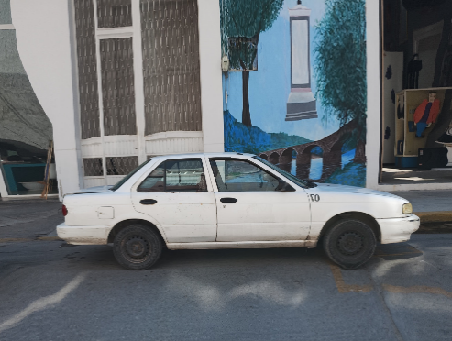 | 29
NISSAN | 3N1EB31S1XL094536 | AUTOMOVILES | GA16794567V | 1999 | BLANCO | 5401-PV-300-10 | 541 | OFICIALIA MAYOR | F | S/T | NA | RE | 300 | NA | I | NO | NO | NO | SI | SI | NO | NO | NO | NO | NO | SI | SI | NA | NA | NA | NA | NA | 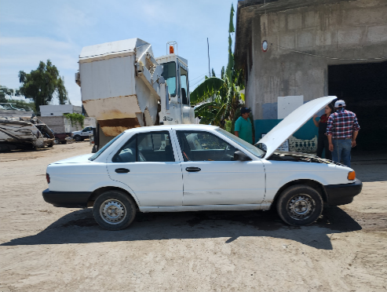 | 30
CHEVROLET | 3G1SE51634S122448 | AUTOMOVILES | S/N | 2004 | BLANCO | 5401-PV-301-10 | 541 | OFICIALIA MAYOR | F | S/T | NA | M | 301 | NA | I | NO | NO | NO | SI | SI | NO | NO | NO | NO | NO | SI | SI | NA | NA | NA | NA | NA | 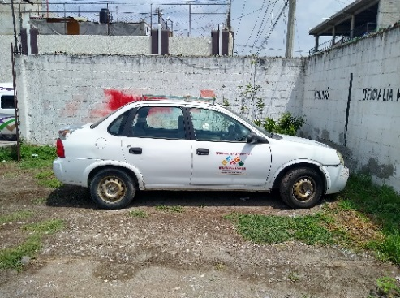 | 31
DODGE | 1B7GL23X0VS159574 | CAMIONETAS | S/N | 1997 | VERDE | 5403-PV-304-11 | 541 | OBRAS PÚBLICAS | F | S/T | NA | RE | 304 | NA | I | NO | NO | NO | SI | SI | NO | NO | SI | NO | NO | SI | SI | NA | NA | NA | NA | NA | 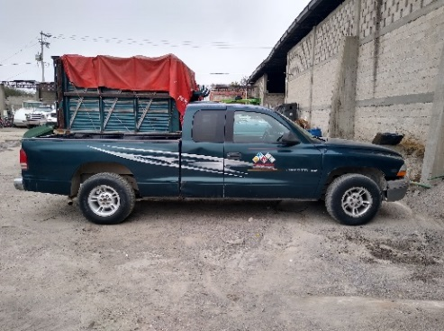 | 32
CHEVROLET | 3GCNC9EX4DG287562 | PATRULLAS | S/N | 2013 | BLANCO/AZUL | 5402-PV-308-13 | 541 | SEGURIDAD PUBLICA | F | 13001496697 | NA | RE | 308 | NA | I | SI | NO | SI | SI | SI | SI | NO | SI | NO | NO | SI | SI | NA | NA | NA | NA | NA | 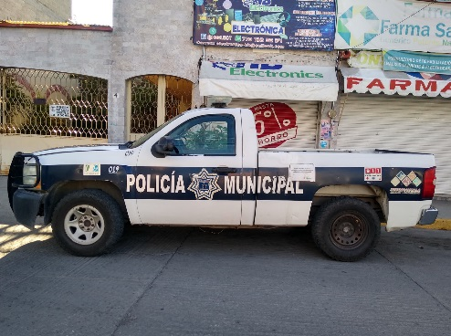 | 33
FORD | 1FTNR1CM4FKA26694 | AMBULANCIAS | S/N | 2015 | BLANCO | 5404-PV-310-15 | 541 | PROTECCION CIVIL | F | S/T | NA | RE | 310 | NA | I | NO | NO | NO | SI | SI | SI | SI | NO | NO | NO | SI | SI | NA | NA | NA | NA | NA | 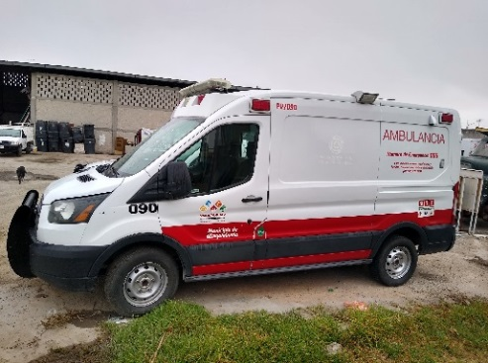 | 34
NISSAN | 3N6AD35C8GK841416 | CAMIONETAS | QR25056120H | 2016 | BLANCO | 5403-PV-311-16 | 541 | DIF MUNICIPAL | CO | 13001355756 | NA | B | 311 | NA | I | NO | NO | NO | SI | SI | SI | NO | NO | NO | NO | SI | SI | NA | NA | NA | NA | NA | 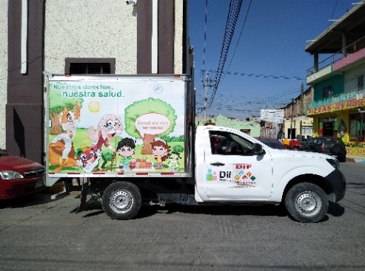 | 35
DODGE | 3C6TRVCG3EE113987 | AMBULANCIAS | S/N | 2014 | BLANCO | 5404-PV-312-16 | 541 | PROTECCION CIVIL | F | S/T | NA | RE | 312 | NA | I | SI | NO | SI | SI | SI | SI | SI | SI | NO | NO | SI | SI | NA | NA | NA | NA | NA | 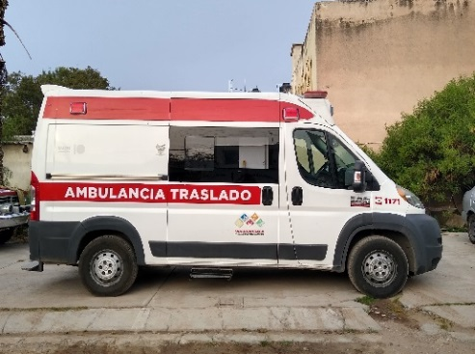 | 36
FORD | 1FTDF15Y8NLA94851 | CAMIONETAS | S/N | 1992 | AZUL | 5403-PV-450-11 | 541 | OBRAS PÚBLICAS | F | 13001496691 | NA | RE | 450 | NA | I | NO | NO | NO | SI | SI | NO | NO | SI | NO | NO | SI | SI | NA | NA | NA | NA | NA | 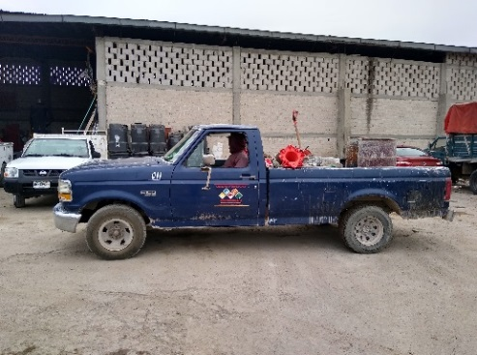 | 37
HONDA | 1HGRW5838HL904109 | CAMIONETAS | K24W93037276 | 2017 | BLANCO | 5403-PV-452-17 | 541 | DESPACHO MUNICIPAL | F | 13001496678 | NA | B | 452 | NA | I | SI | SI | SI | SI | SI | NO | NO | SI | NO | NO | SI | SI | NA | NA | NA | NA | NA | 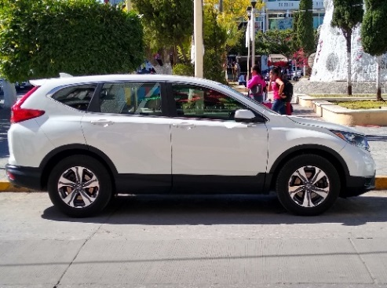 | 38
NISSAN | 3N6AD33A9LK808744 | PATRULLAS | QR25329559H | 2020 | AZUL/GRIS | 5402-PV-2950-19 | 541 | SEGURIDAD PUBLICA | F | S/T | NA | B | 2950 | NA | I | NO | NO | SI | SI | SI | SI | SI | SI | NO | NO | SI | SI | NA | NA | NA | NA | NA | 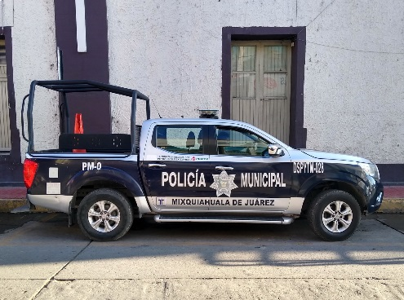 | 39
YAMAHA | LBPKE1310K0132882 | MOTOPATRULLAS | JYM154FMI18083492 | 2019 | AZUL | 5412-PV-2956-19 | 541 | CATASTRO | F | S/T | NA | M | 2956 | NA | I | NO | NO | NO | SI | SI | NO | NO | NO | NO | NO | SI | NO | NA | NA | NA | NA | NA | 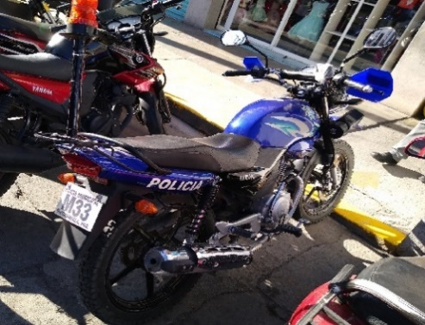 | 40
YAMAHA | LBPKE1319K0132881 | MOTOPATRULLAS | JYM154FMI18083494 | 2019 | AZUL | 5412-PV-2958-19 | 541 | SEGURIDAD PUBLICA | F | S/T | NA | M | 2958 | NA | I | NO | NO | NO | SI | SI | NO | NO | NO | NO | NO | SI | NO | NA | NA | NA | NA | NA | 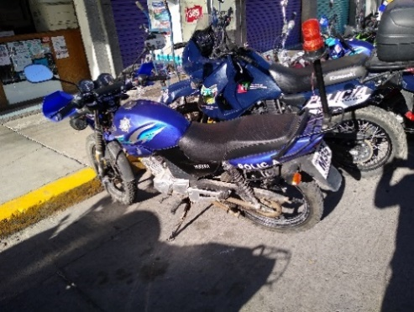 | 41
FORD | 1FDSE35F3YHB29187 | AMBULANCIAS | S/N | 2000 | BLANCO | 5404-PV-3543-20 | 541 | DIF MUNICIPAL | F | S/T | NA | RE | 3543 | 2956+O42:AA42 | I | NO | NO | NO | SI | SI | SI | NO | NO | NO | NO | SI | SI | NA | NA | NA | NA | NA | 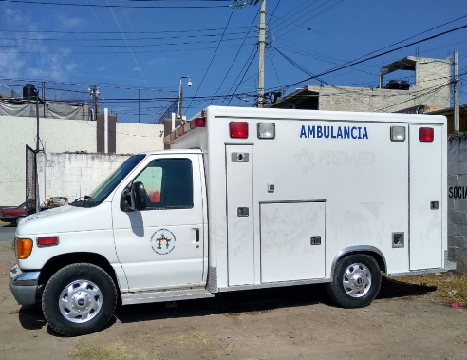 | 42
FORD | 1FDWF3G68KEF26477 | AMBULANCIAS | S/N | 2019 | BLANCO/VINO | 5404-PV-3557-21 | 541 | PROTECCION CIVIL | F | S/T | NA | RE | 3557 | NA | I | NO | NO | NO | SI | SI | SI | SI | SI | NO | NO | SI | SI | NA | NA | NA | NA | NA | 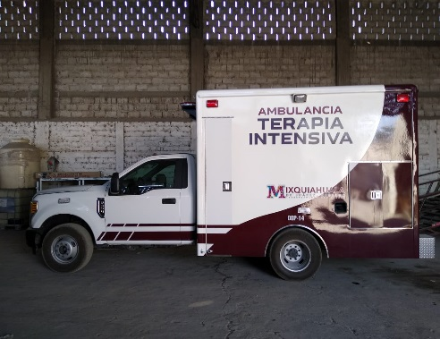 | 43
FORD | AFAHR6CA9LP109283 | PATRULLAS | S/N | 2019 | BLANCO/AZUL | 5402-PV-3558-21 | 541 | SEGURIDAD PUBLICA | F | S/T | NA | B | 3558 | NA | I | SI | NO | SI | SI | SI | SI | SI | SI | NO | NO | SI | SI | NA | NA | NA | NA | NA | 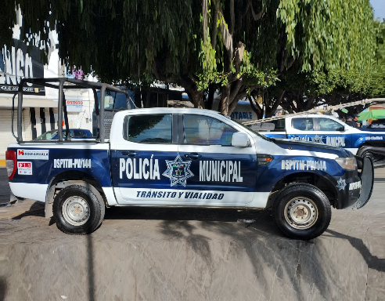 | 44
DODGE | 1C6RD6FP5CS243080 | PATRULLAS | S/N | 2012 | BLANCO/AZUL | 5402-PV-3590-21 | 541 | SEGURIDAD PUBLICA | F | S/T | NA | B | 3590 | NA | I | NO | NO | NO | SI | SI | NO | NO | SI | NO | NO | SI | SI | NA | NA | NA | NA | NA | 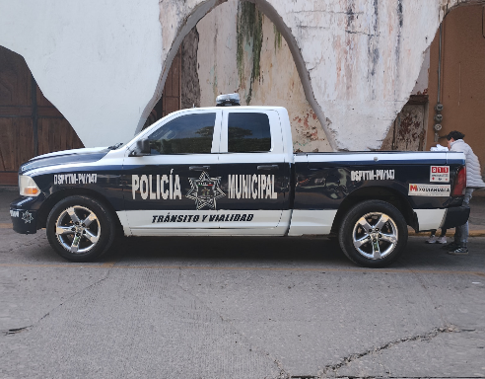 | 45
VOLKSWAGEN | MEX5B2601NT010388 | AUTOMOVILES | CLS839608 | 2022 | NEGRO MATE | 5401-PV-3649-21 | 541 | PROTECCIÓN CIVIL | F | S/T | NA | B | 3649 | NA | I | SI | NO | SI | SI | SI | SI | SI | SI | NO | NO | SI | SI | NA | NA | NA | NA | NA | 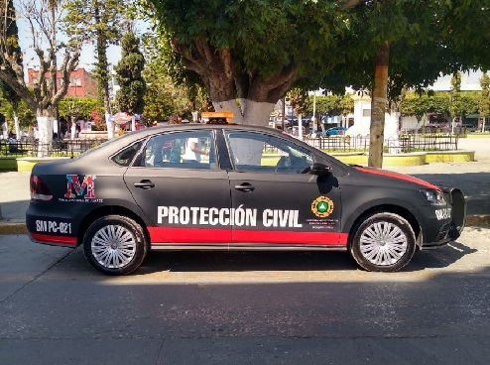 | 46
VOLKSWAGEN | MEX5B260XMT160417 | PATRULLAS | CLS841060 | 2021 | BLANCO/AZUL | 5402-PV-3650-21 | 541 | SEGURIDAD PUBLICA | F | S/T | NA | B | 3650 | NA | I | SI | NO | SI | SI | SI | SI | SI | SI | NO | NO | SI | SI | NA | NA | NA | NA | NA | 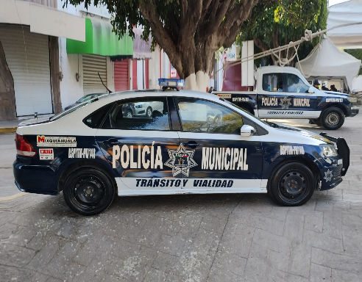 | 47
VOLKSWAGEN | MEX5B2607MT155515 | PATRULLAS | CLS839369 | 2021 | BLANCO/AZUL | 5402-PV-3651-21 | 541 | SEGURIDAD PUBLICA | F | S/T | NA | B | 3651 | NA | I | SI | NO | SI | SI | SI | SI | SI | SI | NO | NO | SI | SI | NA | NA | NA | NA | NA | 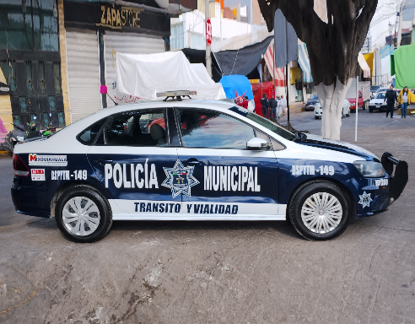 | 48
YAMAHA | LBPDG3518N0032139 | MOTOPATRULLAS | G3L1E-060362 | 2022 | NEGRO | 5412-PV-3652-22 | 541 | SEGURIDAD PUBLICA | F | S/T | NA | B | 3652 | NA | I | NO | NO | NO | SI | SI | NO | SI | NO | NO | NO | SI | SI | NA | NA | NA | NA | NA | 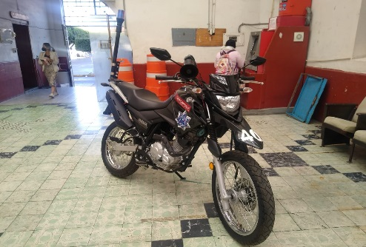 | 49
YAMAHA | LBPDG3515N0032440 | MOTOPATRULLAS | G3L1E-060407 | 2022 | NEGRO | 5412-PV-3653-22 | 541 | SEGURIDAD PUBLICA | F | S/T | NA | B | 3653 | NA | I | NO | NO | NO | SI | SI | SI | SI | NO | NO | NO | SI | SI | NA | NA | NA | NA | NA | 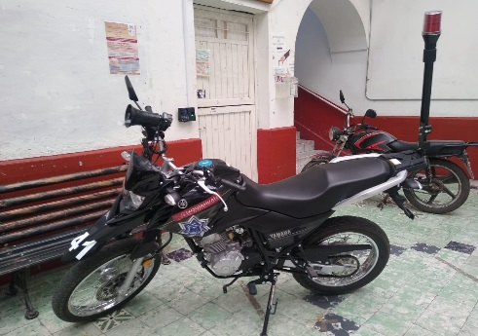 | 50
YAMAHA | LBPDG3511N0032502 | MOTOPATRULLAS | G3L1E-060495 | 2022 | NEGRO | 5412-PV-3654-22 | 541 | SEGURIDAD PUBLICA | F | S/T | NA | B | 3654 | NA | I | NO | NO | NO | SI | SI | SI | SI | NO | NO | NO | SI | SI | NA | NA | NA | NA | NA | 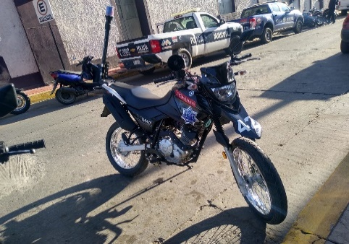 | 51
YAMAHA | LBPDG3511N0033729 | MOTOPATRULLAS | G3L1E-063684 | 2022 | NEGRO | 5412-PV-3656-22 | 541 | SEGURIDAD PUBLICA | F | S/T | NA | B | 3656 | NA | I | NO | NO | NO | SI | SI | SI | SI | NO | NO | NO | SI | SI | NA | NA | NA | NA | NA |  | 52
DODGE | 3C6SRBDT6LG232267 | PATRULLAS | S/N | 2012 | AZUL | 5402-PV-3966-24 | 541 | SEGURIDAD PUBLICA | F | S/T | NA | B | 3966 | NA | I | NO | SI | SI | SI | SI | SI | SI | SI | SI | SI | SI | SI | NA | NA | NA | NA | NA |  | 53
DODGE | 3C6LRVCG7PE522142 | AMBULANCIAS | S/N | 2023 | BLANCO | 5404-PV-3967-16 | 541 | PROTECCION CIVIL | F | S/T | NA | B | 3967 | NA | I | SI | SI | SI | SI | SI | SI | SI | SI | SI | SI | SI | SI | NA | NA | NA | NA | NA |  | 54
NISSAN | 3N6AD33AXRK857377 | TRANSPORTE | QR25595931H | 2024 | BLANCO/AZUL | 5402-PV-4063-24 | 541 | SEGURIDAD PUBLICA | F | S/T | NA | B | 4063 | NA | I | NO | SI | SI | SI | SI | SI | SI | SI | SI | SI | SI | SI | NA | NA | NA | NA | NA |  | 55
NISSAN | 3N6AD33A8RK857040 | TRANSPORTE | QR25595614H | 2024 | BLANCO/AZUL | 5402-PV-4064-24 | 541 | SEGURIDAD PUBLICA | F | S/T | NA | B | 4064 | NA | I | NO | SI | SI | SI | SI | SI | SI | SI | SI | SI | SI | SI | NA | NA | NA | NA | NA |  | 56
NISSAN | JN1BE6DS2R9105045 | TRANSPORTE | QR25842196Q | 2024 | BLANCO | 5404-PV-4065-24 | 541 | DIF MUNICIPAL | F | S/T | NA | B | 4065 | NA | I | SI | SI | SI | SI | SI | SI | SI | SI | SI | SI | SI | SI | NA | NA | NA | NA | NA |  | 57
YAMAHA | LBPDG3518S0057148 | TRANSPORTE | G3L1E-150358 | 2025 | AZUL | 5412-PV-4066-24 | 541 | SEGURIDAD PUBLICA | F | S/T | NA | B | 4066 | NA | I | NO | NO | NO | SI | SI | NO | SI | NO | NO | NO | SI | SI | NA | NA | NA | NA | NA |  | 58
YAMAHA | LBPDG3511S0057136 | TRANSPORTE | G3L1E-150346 | 2025 | AZUL | 5412-PV-4067-24 | 541 | SEGURIDAD PUBLICA | F | S/T | NA | B | 4067 | NA | I | NO | NO | NO | SI | SI | NO | SI | NO | NO | NO | SI | SI | NA | NA | NA | NA | NA |  | 59
YAMAHA | LBPDG3512S0057128 | TRANSPORTE | G3L1E-150644 | 2025 | AZUL | 5412-PV-4068-24 | 541 | SEGURIDAD PUBLICA | F | S/T | NA | B | 4068 | NA | I | NO | NO | NO | SI | SI | NO | SI | NO | NO | NO | SI | SI | NA | NA | NA | NA | NA |  | 60
CHEVROLET | 3GCNC9CX6BG249248 | TRANSPORTE | HECHO EN MEXICO | 2011 | BLANCO/ROJO Y VINO | 6733 | 541 | PROTECCIÓN CIVIL | CO | S/T | NA | RE | 618 | NA | CO | NO | NO | SI | SI | SI | SI | S | SI | NO | NO | SI | SI | NA | NA | NA | NA | NA |  | 61
GENERAL MOTORS | 3GCEC14X69M102651 | PATRULLAS | HECHO EN MEXICO | 2009 | GRIS CARBON STEEL | 6383 | 541 | SEGURIDAD PUBLICA | CO | S/T | NA | RE | 446 | NA | CO | SI | NO | SI | SI | SI | SI | SI | SI | NO | SI | SI | SI | NA | NA | NA | NA | NA |  | 62

